Chi tiết địa chất
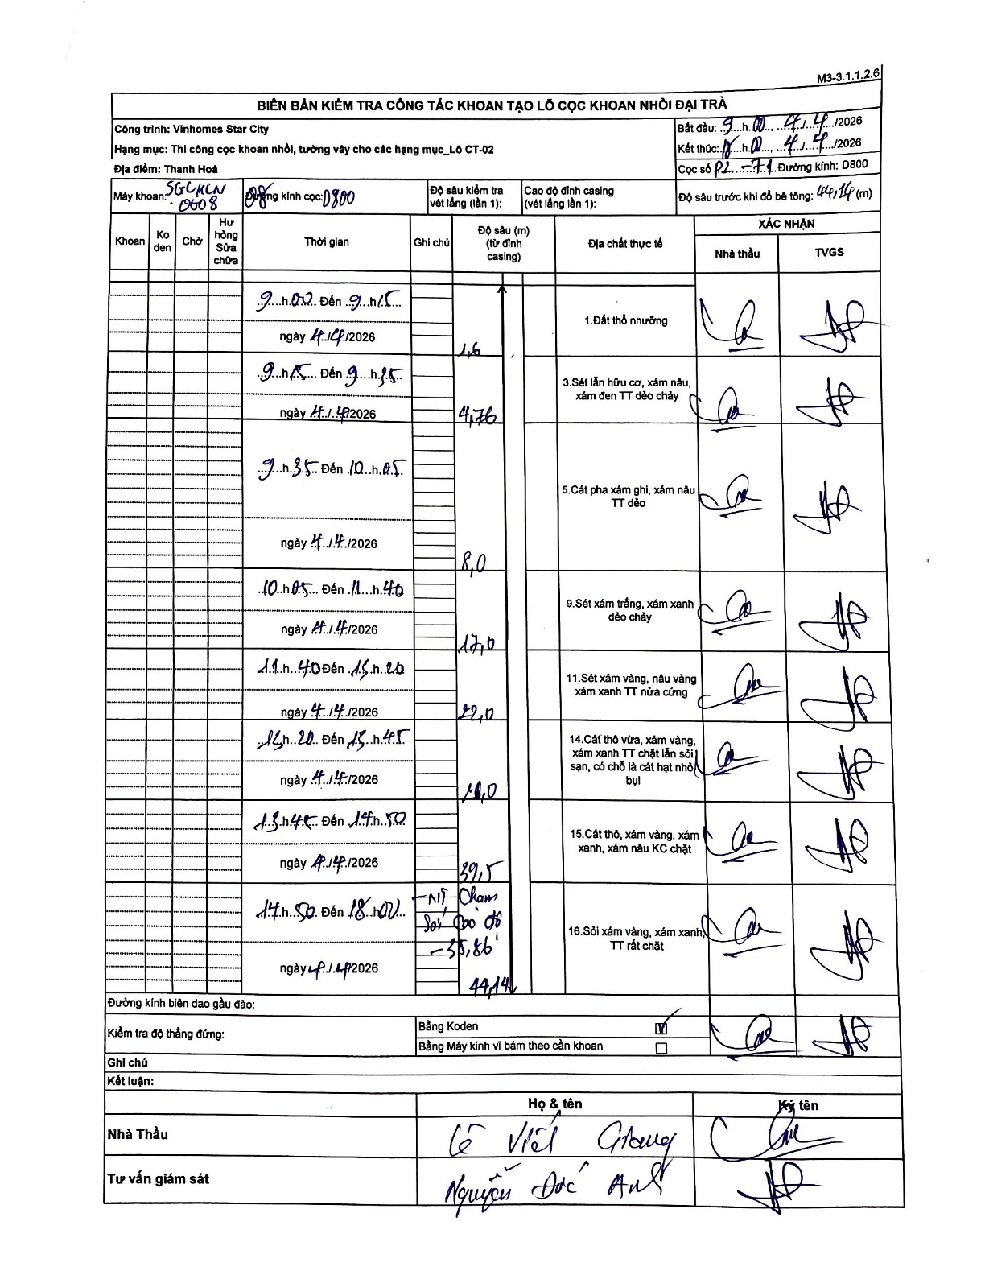
Dự án | Star City Thanh Hóa
Hạng mục | Thi công cọc khoan nhồi, tường vây cho các hạng mục_Lô CT-02
Tên bộ phận | Thanh Hoá
Số hiệu cọc | P2-71
Tên Máy khoan | SGC-KCN0008
Đường kính | D800
Bắt đầu thi công | 09:00 04/04/2026
Kết thúc thi công | 18:00 04/04/2026

Địa chất TT | Đường kính | Mô tả lớp thiết kế | Từ (h) | Đến (h) | Cao độ từ | Cao độ đến | T.Gian (h) | Dài (m) | V (m/h) | Ghi chú
1. Đất thổ nhưỡng | D800 | Đất thổ nhưỡng | 09:00 04/04/2026 | 09:15 04/04/2026 | -0.71 | -1.6 | 0.25 | 0.89 | 3.56
2 | D800 | Sét lẫn hữu cơ, xám nâu, xám đen TT dẻo chảy | 09:15 04/04/2026 | 09:35 04/04/2026 | -1.6 | -4.76 | 0.33 | 3.16 | 9.48
3 | D800 | Cát pha xám ghi, xám nâu TT dẻo | 09:35 04/04/2026 | 10:05 04/04/2026 | -4.76 | -8 | 0.5 | 3.24 | 6.48
4 | D800 | Sét xám trắng, xám xanh dẻo chảy | 10:05 04/04/2026 | 11:40 04/04/2026 | -8 | -17 | 1.58 | 9 | 5.68
5 | D800 | Sét xám vàng, nâu vàng xám xanh TT nửa cứng | 11:40 04/04/2026 | 13:20 04/04/2026 | -17 | -22 | 1.67 | 5 | 3
6 | D800 | Cát thô vừa, xám vàng, xám xanh TT chặt lẫn sỏi sạn, có chỗ là cát hạt nhỏ bụi | 13:20 04/04/2026 | 13:45 04/04/2026 | -22 | -26 | 0.42 | 4 | 9.6
7 | D800 | Cát thô, xám vàng, xám xanh, xám nâu KC chặt | 13:45 04/04/2026 | 14:50 04/04/2026 | -26 | -39.5 | 1.08 | 13.5 | 12.46
8 | D800 | Sỏi xám vàng, xám xanh TT rất chặt | 14:50 04/04/2026 | 18:00 04/04/2026 | -39.5 | -44.14 | 3.17 | 4.64 | 1.47 | Mũi chạm sỏi cao độ -35.86

ẢNH BIÊN BẢN GỐC

